Sheet1
Datos
Problema: 1.- Determinar la probabilidad de que llegue un cliente en 1 minuto

tasa promedio |  | 1.27 | clientes por minuto |  |  | u=1.27 |  | lambda | 0.7874015748 | personas

(xi)mins | P(x) | %
0 | 0 | 0.00%
1 | 0.5449743895 | 54.50%
2 | 0.79295169379 | 79.30% |  | La probabilidad de que llegue un cliebte en un minuto es de 54.50%
3 | 0.90578771806 | 90.58%
4 | 0.9571309989 | 95.71%
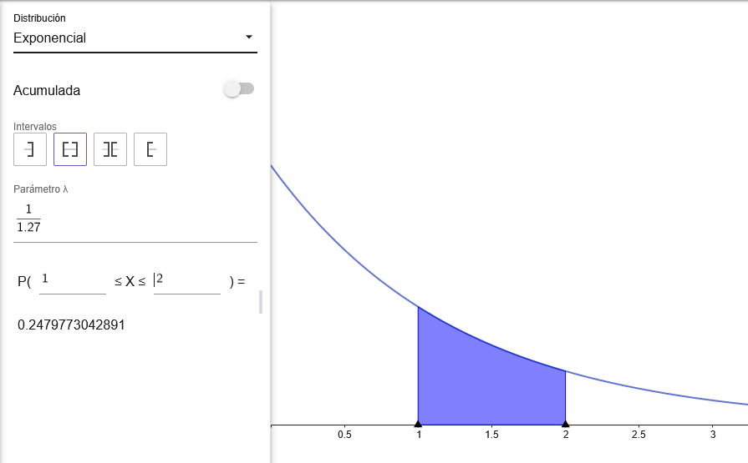
5 | 0.9804935066 | 98.05%

2.- Cual es la probabilidad de que el siguiente cliente llegue entre 1 minuto y 2 minutos transcurridos

(xi)mins | P(x) | % |  | Diferencia entre 2 y 1
0 | 0 | 0.00%
1 | 0.5449743895 | 54.50% |  | P(1<=x=<2) |  | 0.24797730429 | 24.80% | La probabilidad de que llegue entre 1 y 2 minutos transcurridos es de 24.80%
2 | 0.79295169379 | 79.30%
3 | 0.90578771806 | 90.58%
4 | 0.9571309989 | 95.71%
5 | 0.9804935066 | 98.05%

3.- Cual es la probabilidad de que el siguiente cliente llegue en 1.32 minutos o menos, o en 3.35 minutos o mas
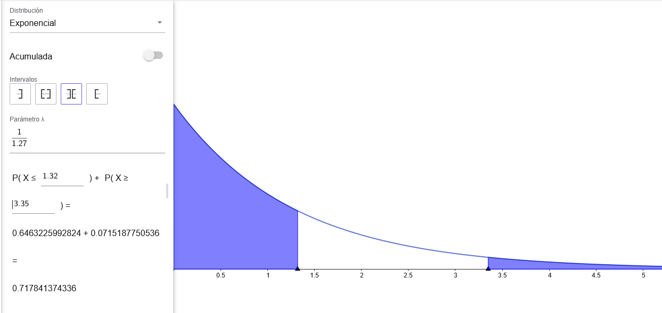
P(1.32<=x) |  | 64.63% |  |  | 71.78% | La probabilidad de que llegue entre en 1.23 minutos o menos, o en 3.35 minutos o mas es de 71.78%
P(x<=3.35) |  | 92.85% | 7.15%

